Worksheet
 | Alklima B.V.
 | Van Hennaertweg 29
 | 2952 CA Alblasserdam
 | NEDERLAND
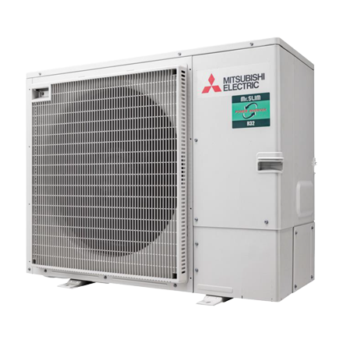
Code | PUZ-ZM125 YDA
Product | Mr.Slim R32 Power Inverter buitenunit 12,5 kW (YDA)

Vermogen & prestaties
Naam |  | Waarde | Eenheid
Koelcapaciteit |  | 5.10 - 14.00 | kW
SEER (koeling) |  | 7.4
Verwarmingscapaciteit |  | 3.20 - 16.00 | kW
Verwarmingscapaciteit bij -10 graden |  | 8.5 | kW
SCOP bij gemiddelde omstandigheden |  | 4.7

Elektrische gegevens
Naam |  | Waarde | Eenheid
Voeding, fase & frequentie |  | 400V / 3~N+a / 50 Hz
Maximaal opgenomen vermogen |  | 6.5 | kW
Maximale stroomsterkte (MCA) |  | 9 | A
Afzekering apparaat |  | 16 | A

Technische gegevens
Naam |  | Waarde | Eenheid
PED categorie in overeenstemming met 2014/68/EU |  | 2
Type koudemiddel (GWP) |  | R32 (675)
Koudemiddelinhoud |  | 3.6 | kg
Voorgevuld tot x meter leidinglengte |  | 40 | m
Extra vulling per meter leidinglengte |  | 40 | g
Max. leidinglengte |  | 100 | m
Max. hoogteverschil |  | 30 | m
Luchtdebiet buitendeel |  | 5040 | m3/h
Luchtdebiet buitendeel koelen |  | 5040 | m3/h
Luchtdebiet buitendeel verwarmen |  | 4620 | m3/h
Bedrijfstemperatuur koelen (Dry Bulb) |  | -20.00 - 46.00 | °C
Bedrijfstemperatuur verwarmen (Wet Bulb) |  | -20.00 - 21.00 | °C

Geluidsprestaties
Naam |  | Waarde | Eenheid
Geluidsdrukniveau koelen |  | 41.00 - 47.00 | dB(A)
Geluidsdrukniveau verwarmen |  | 50 | dB(A)
Geluidsvermogenniveau |  | 66 | dB(A)

Afmetingen & aansluitingen
Naam |  | Waarde | Eenheid
Koelleiding diameters |  | 3/8" - 5/8"
Afmetingen (HxBxD) |  | 870 × 1100 × 460 | mm
Gewicht |  | 116 | kg

Uitvoering & werking
Naam |  | Waarde | Eenheid
Werkingsprincipe |  | Koelen en verwarmen
Inverter gestuurd |  | Ja

